C5
Cuadro 5: Resultados de los docentes evaluados del Ciclo I (Cuna) en el instrumento Rúbricas de observación de aula 1 2

Desempeño | Muy deficiente | En proceso | Suficiente | Destacado | Total
Promueve el desarrollo del lenguaje verbal de los niños y niñas. | 0 | 3 | 49 | 78 | 130
Promueve el desarrollo de la autonomía de los niños y niñas. | 0 | 2 | 41 | 87 | 130
Muestra sensibilidad ante las necesidades de los niños y niñas. | 0 | 0 | 31 | 99 | 130
Brinda un trato respetuoso a los niños y niñas. | 0 | 0 | 17 | 113 | 130
Promueve la interacción social positiva entre los niños y niñas. | 1 | 1 | 57 | 71 | 130

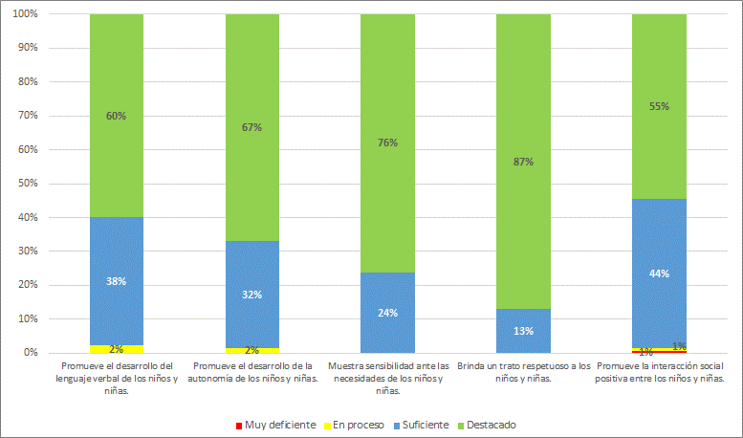

1/ Se considera solo a los docentes evaluados con puntajes de 1 a 4 en todos los instrumentos, de acuerdo a las actas emitidas por los Comités de evaluación.
2/ El gráfico presenta porcentajes redondeados a la unidad porcentual más próxima.
Fuente: Dirección de Evaluación Docente – Evaluación Ordinaria del Desempeño Docente del Nivel Inicial – Tramo I, 2017

C6
Cuadro 6: Resultados de los docentes evaluados del Ciclo II (Jardín) en el instrumento Rúbricas de observación de aula 1 2

Desempeño | Muy deficiente | En proceso | Suficiente | Destacado | Total
Involucra activamente a los niños y las niñas en el proceso de aprendizaje. | 2 | 114 | 2245 | 2912 | 5273
Maximiza el tiempo dedicado al aprendizaje. | 0 | 90 | 1217 | 3966 | 5273
Promueve el razonamiento, la creatividad y/o el pensamiento crítico. | 152 | 1222 | 2490 | 1409 | 5273
Evalúa el progreso de los aprendizajes para retroalimentar a los niños y las niñas y adecuar su enseñanza. | 15 | 903 | 2676 | 1679 | 5273
Propicia un ambiente de respeto y proximidad. | 0 | 68 | 1220 | 3985 | 5273
Regula positivamente el comportamiento de los niños y las niñas. | 2 | 178 | 1724 | 3369 | 5273

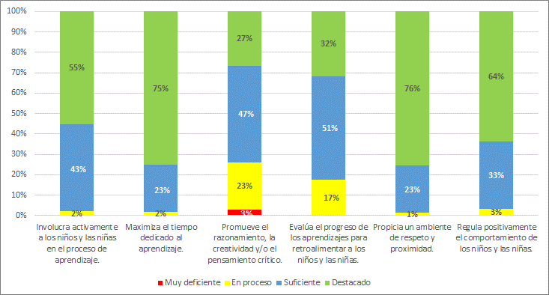

1/ Se considera solo a los docentes evaluados con puntajes de 1 a 4 en todos los instrumentos, de acuerdo a las actas emitidas por los Comités de evaluación.
2/ El gráfico presenta porcentajes redondeados a la unidad porcentual más próxima.
Fuente: Dirección de Evaluación Docente – Evaluación Ordinaria del Desempeño Docente del Nivel Inicial – Tramo I, 2017

C7
Cuadro 7: Resultados de los docentes evaluados del Ciclo II en el instrumento Rúbricas de observación de aula, por ámbito 1 2 3

Desempeño | Ámbito | Muy deficiente | En proceso | Suficiente | Destacado | Total
Involucra activamente a los niños y las niñas en el proceso de aprendizaje. | Urbano | 2 | 95 | 1858 | 2543 | 4498
 | Rural | 0 | 19 | 387 | 369 | 775
Maximiza el tiempo dedicado al aprendizaje. | Urbano | 0 | 73 | 1010 | 3415 | 4498
 | Rural | 0 | 17 | 207 | 551 | 775
Promueve el razonamiento, la creatividad y/o el pensamiento crítico. | Urbano | 110 | 989 | 2139 | 1260 | 4498
 | Rural | 42 | 233 | 351 | 149 | 775
Evalúa el progreso de los aprendizajes para retroalimentar a los niños y las niñas y adecuar su enseñanza. | Urbano | 12 | 708 | 2275 | 1503 | 4498
 | Rural | 3 | 195 | 401 | 176 | 775
Propicia un ambiente de respeto y proximidad. | Urbano | 0 | 52 | 1012 | 3434 | 4498
 | Rural | 0 | 16 | 208 | 551 | 775
Regula positivamente el comportamiento de los niños y las niñas. | Urbano | 2 | 148 | 1445 | 2903 | 4498
 | Rural | 0 | 30 | 279 | 466 | 775

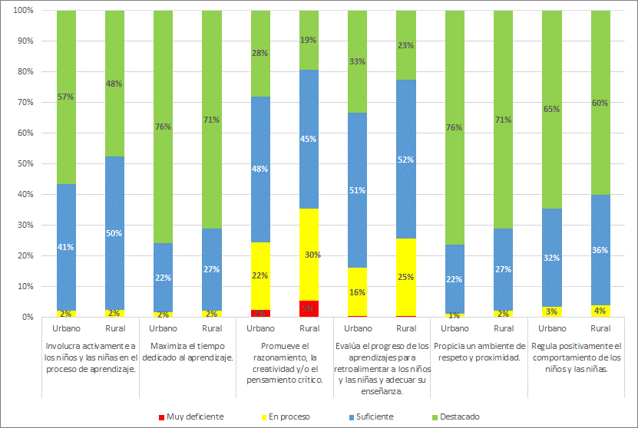

1/ Se considera solo a los docentes evaluados con puntajes de 1 a 4 en todos los instrumentos, de acuerdo a las actas emitidas por los Comités de evaluación.
2/ El gráfico presenta porcentajes redondeados a la unidad porcentual más próxima.
3/ No se presenta resultados por ámbito para docentes del Ciclo I (Cuna), porque solo se evaluó a 3 docentes en el área rural.
Fuente: Dirección de Evaluación Docente – Evaluación Ordinaria del Desempeño Docente del Nivel Inicial – Tramo I, 2017

C8
Cuadro 8: Resultados de los docentes evaluados del Ciclo I y II en el instrumento Pauta de observación de la gestión del espacio y materiales en el aula 1 2

Grupo | Desempeño | Muy deficiente | En proceso | Suficiente | Destacado | Total
Total Inicial | Gestiona el espacio del aula para favorecer el aprendizaje y bienestar de los niños y las niñas. | 20 | 174 | 511 | 4698 | 5403
 | Gestiona los materiales del aula para favorecer el aprendizaje y bienestar de los niños y las niñas. | 30 | 155 | 436 | 4782 | 5403
Ciclo I - Cuna | Gestiona el espacio del aula para favorecer el aprendizaje y bienestar de los niños y las niñas. | 0 | 5 | 7 | 118 | 130
 | Gestiona los materiales del aula para favorecer el aprendizaje y bienestar de los niños y las niñas. | 0 | 3 | 9 | 118 | 130
Ciclo ll - Jardín | Gestiona el espacio del aula para favorecer el aprendizaje y bienestar de los niños y las niñas. | 20 | 169 | 504 | 4580 | 5273
 | Gestiona los materiales del aula para favorecer el aprendizaje y bienestar de los niños y las niñas. | 30 | 152 | 427 | 4664 | 5273

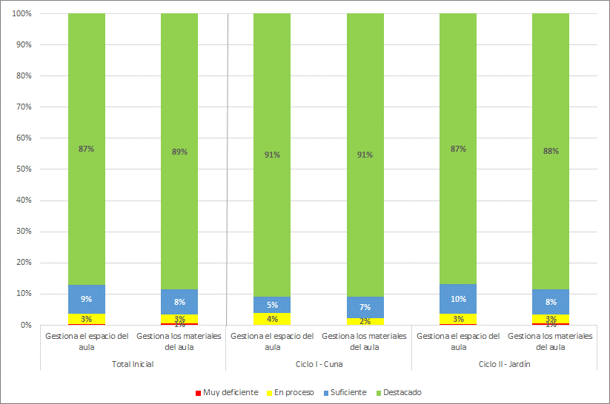

1/ Se considera solo a los docentes evaluados con puntajes de 1 a 4 en todos los instrumentos, de acuerdo a las actas emitidas por los Comités de evaluación.
2/ El gráfico presenta porcentajes redondeados a la unidad porcentual más próxima.
Fuente: Dirección de Evaluación Docente – Evaluación Ordinaria del Desempeño Docente del Nivel Inicial – Tramo I, 2017

C9
Cuadro 9: Resultados de los docentes evaluados del Ciclo II en el instrumento Pauta de observación de la gestión del espacio y materiales en el aula, por ámbito 1 2 3

Desempeño | Ámbito | Muy deficiente | En proceso | Suficiente | Destacado | Total
Gestiona el espacio del aula para favorecer el aprendizaje y bienestar de los niños y las niñas. | Urbano | 16 | 125 | 402 | 3955 | 4498
 | Rural | 4 | 44 | 102 | 625 | 775
Gestiona los materiales del aula para favorecer el aprendizaje y bienestar de los niños y las niñas. | Urbano | 21 | 114 | 341 | 4022 | 4498
 | Rural | 9 | 38 | 86 | 642 | 775

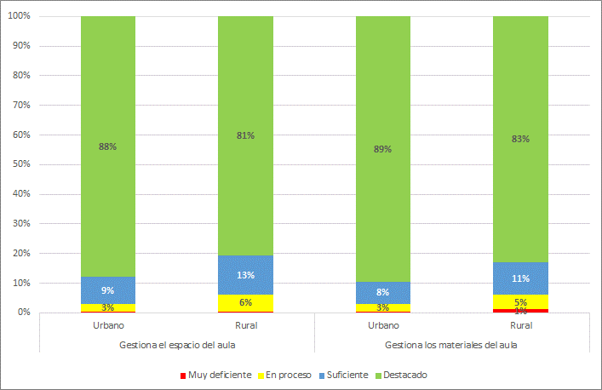

1/ Se considera solo a los docentes evaluados con puntajes de 1 a 4 en todos los instrumentos, de acuerdo a las actas emitidas por los Comités de evaluación.
2/ El gráfico presenta porcentajes redondeados a la unidad porcentual más próxima.
3/ No se presenta resultados por ámbito para docentes del Ciclo I (Cuna), porque solo se evaluó a 3 docentes en el área rural.
Fuente: Dirección de Evaluación Docente – Evaluación Ordinaria del Desempeño Docente del Nivel Inicial – Tramo I, 2017,

C10
Cuadro 10: Resultados de los docentes evaluados del Ciclo I y II en el instrumento Encuesta a las familias 1 2

Grupo | Desempeño | Muy deficiente | En proceso | Suficiente | Destacado | Total
Total Inicial | Se comunica en forma satisfactoria con las familias. | 14 | 72 | 430 | 4887 | 5403
 | Conoce y atiende satisfactoriamente las necesidades de los niños y las niñas. | 2 | 52 | 287 | 5062 | 5403
Ciclo I - Cuna | Se comunica en forma satisfactoria con las familias. | 0 | 1 | 9 | 120 | 130
 | Conoce y atiende satisfactoriamente las necesidades de los niños y las niñas. | 0 | 0 | 3 | 127 | 130
Ciclo ll - Jardín | Se comunica en forma satisfactoria con las familias. | 14 | 71 | 421 | 4767 | 5273
 | Conoce y atiende satisfactoriamente las necesidades de los niños y las niñas. | 2 | 52 | 284 | 4935 | 5273

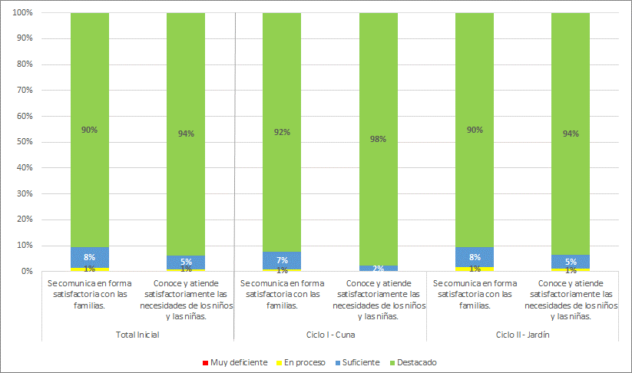

1/ Se considera solo a los docentes evaluados con puntajes de 1 a 4 en todos los instrumentos, de acuerdo a las actas emitidas por los Comités de evaluación.
2/ El gráfico presenta porcentajes redondeados a la unidad porcentual más próxima.
Fuente: Dirección de Evaluación Docente – Evaluación Ordinaria del Desempeño Docente del Nivel Inicial – Tramo I, 2017,

C11
Cuadro 11: Resultados de los docentes evaluados del Ciclo II en el instrumento Encuesta a las familias, por ámbito 1 2 3

Desempeño | Ámbito | Muy deficiente | En proceso | Suficiente | Destacado | Total
Se comunica en forma satisfactoria con las familias. | Urbano | 7 | 62 | 371 | 4058 | 4498
 | Rural | 7 | 9 | 50 | 709 | 775
Conoce y atiende satisfactoriamente las necesidades de los niños y las niñas. | Urbano | 0 | 46 | 245 | 4207 | 4498
 | Rural | 2 | 6 | 39 | 728 | 775

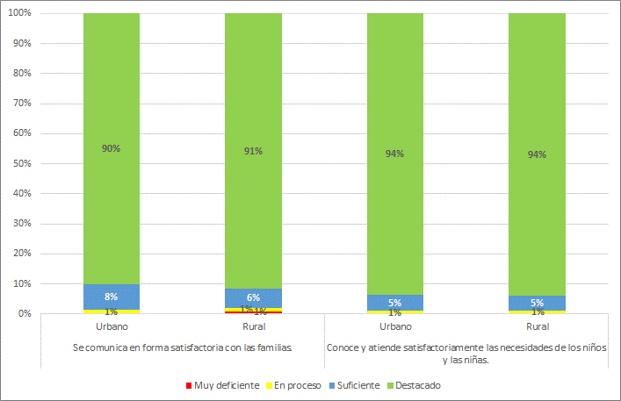

1/ Se considera solo a los docentes evaluados con puntajes de 1 a 4 en todos los instrumentos, de acuerdo a las actas emitidas por los Comités de evaluación.
2/ El gráfico presenta porcentajes redondeados a la unidad porcentual más próxima.
3/ No se presenta resultados por ámbito para docentes del Ciclo I (Cuna), porque solo se evaluó a 3 docentes en el área rural.
Fuente: Dirección de Evaluación Docente – Evaluación Ordinaria del Desempeño Docente del Nivel Inicial – Tramo I, 2017.

C12
Cuadro 12: Resultados de los docentes evaluados del Ciclo I y II en el instrumento Pauta de valoración de la responsabilidad y el compromiso docente 1 2

Grupo | Desempeño | Muy deficiente | En proceso | Suficiente | Destacado | Total
Total Inicial | Cumple con responsabilidad su horario de trabajo y planifica el proceso de enseñanza y aprendizaje | 20 | 303 | 1574 | 3506 | 5403
 | Se compromete con la comunidad educativa para favorecer el desarrollo y aprendizaje de los niños y las niñas | 6 | 226 | 2698 | 2473 | 5403
Ciclo I - Cuna | Cumple con responsabilidad su horario de trabajo y planifica el proceso de enseñanza y aprendizaje | 0 | 6 | 25 | 99 | 130
 | Se compromete con la comunidad educativa para favorecer el desarrollo y aprendizaje de los niños y las niñas | 0 | 2 | 59 | 69 | 130
Ciclo ll - Jardín | Cumple con responsabilidad su horario de trabajo y planifica el proceso de enseñanza y aprendizaje | 20 | 297 | 1549 | 3407 | 5273
 | Se compromete con la comunidad educativa para favorecer el desarrollo y aprendizaje de los niños y las niñas | 6 | 224 | 2639 | 2404 | 5273

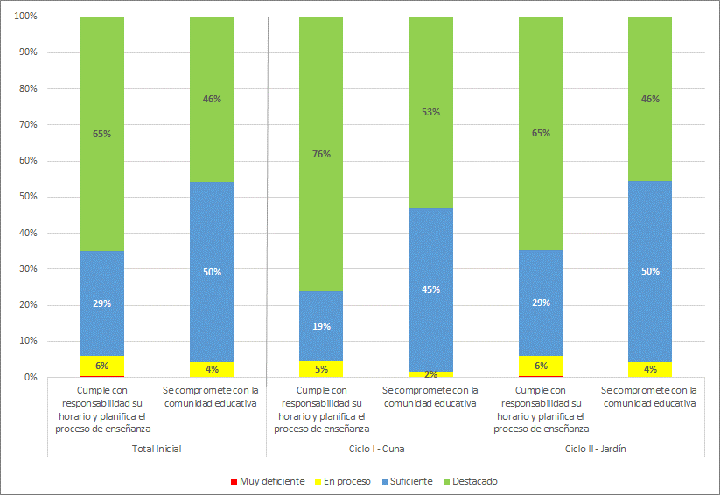

1/ Se considera solo a los docentes evaluados con puntajes de 1 a 4 en todos los instrumentos, de acuerdo a las actas emitidas por los Comités de evaluación.
2/ El gráfico presenta porcentajes redondeados a la unidad porcentual más próxima.
Fuente: Dirección de Evaluación Docente – Evaluación Ordinaria del Desempeño Docente del Nivel Inicial – Tramo I, 2017

C13
Cuadro 13: Resultados de los docentes evaluados del Ciclo II en el instrumento Pauta de valoración de la responsabilidad y el compromiso docente, por ámbito 1 2 3

Desempeño | Ámbito | Muy deficiente | En proceso | Suficiente | Destacado | Total
Cumple con responsabilidad su horario de trabajo y planifica el proceso de enseñanza y aprendizaje. | Urbano | 15 | 243 | 1255 | 2985 | 4498
 | Rural | 5 | 54 | 294 | 422 | 775
Se compromete con la comunidad educativa para favorecer el desarrollo y aprendizaje de los niños y las niñas | Urbano | 4 | 167 | 2165 | 2162 | 4498
 | Rural | 2 | 57 | 474 | 242 | 775

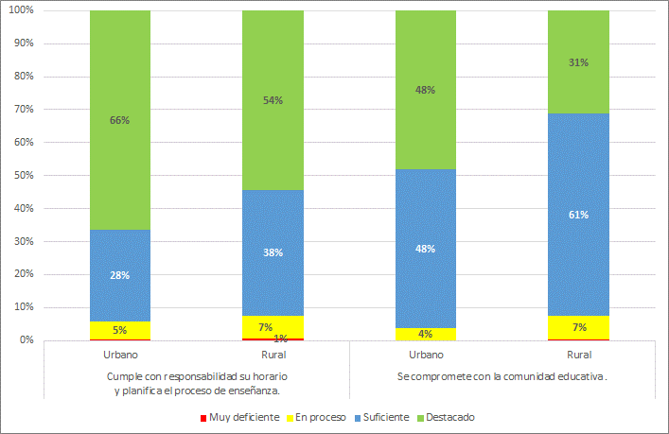

1/ Se considera solo a los docentes evaluados con puntajes de 1 a 4 en todos los instrumentos, de acuerdo a las actas emitidas por los Comités de evaluación.
2/ El gráfico presenta porcentajes redondeados a la unidad porcentual más próxima.
3/ No se presenta resultados por ámbito para docentes del Ciclo I (Cuna), porque solo se evaluó a 3 docentes en el área rural.
Fuente: Dirección de Evaluación Docente – Evaluación Ordinaria del Desempeño Docente del Nivel Inicial – Tramo I, 2017

